Sheet1
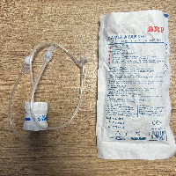
BAĞLAYICI TARİFE BİLGİSİ DETAY BİLGİSİ
 | BTB Numarasi: | TR340000230089
 | Gtip No: | 848180590000
 | Ge?erlilik Bsg.Tarihi: | 23/05/2023
 | Siniflandirmanin Gerek?esi:
 | GENEL YORUM KURALLARININ 1 VE 6 INCI MADDELERİ, 84.81 TARİFE POZİSYONU AÇIKLAMA NOTLARI, GÜMRÜKLER GENEL MÜDÜRLÜĞÜNÜN 20.04.2021/63352209 TARİH/SAYILI YAZILARI
 | Esyanin Tanimi:
 | BRP MARKA, 2022TB01 LOT NUMARALI, DAMLA AYAR SETİ (FLOW REGULATÖR WİTH EXTENSİON TUBE.)

